KGA 75
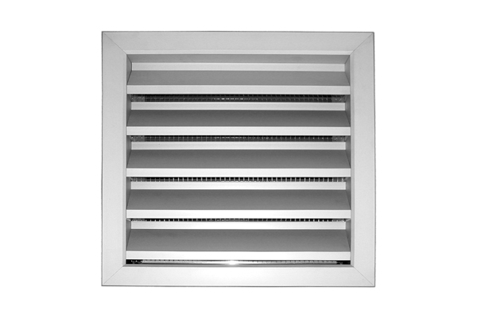
 |  |  | GRILLE KGA 75

 |  |  | SELECTION

DONNEES |  | HAUTEUR (m) |  | LARGEUR (m)
 |  | H= | 0 | B= | 0

Nbre parties
libre | -1.3333333333

Section de | Ak (m²)
passage | 0.0044

Surface | %
libre | #DIV/0!

 | VITESSE (m/s)
 | 3 | 4 | 4.5 | 5 | 5.5 | 6 | 6.5
Qv (m3/h)= | 47.52 | 63.36 | 71.28 | 79.20 | 87.12 | 95.04 | 102.96

RESULTAT:

Qv m3/h= | 0
Vk (m/s)= | 0.00

 | Valeurs à saisir

